Invoice

i-Wall

Planet Promotion Limited

Tel:35868635 Fax:31889330
Rm 1609, 16/F., Golden Era Plaza, No. 39 Sai Yee Street, Mongkok, KLN.

Original Invoice

Date | : | 2023-03-01 |  |  | : | PI20230209
To | : | Ms, Yau Ka Ki |  |  | : | Leslie Wong
CO. | : | DAH Chong Hong,LTD. |  |  | : | Planet Promotion Ltd.
Tel | : | 2262 1621 |  |  | : | 35868634
Fax | : |  |  |  | : | 3188 9330

February'2023 Zanussi BBE Promoters Service Charges

Period |  |  | Service Content |  | Charges
February'2023 |  |  | Zanussi BBE Promoters Service Charges |  | #N/A
Total |  |  |  |  | #N/A

Total payment : |  |  |  | Payment Type :
#N/A |  |  |  | Payable to “Planet Promotion Ltd.” Standard Chartered Bank: 003-570-00690020 Bank Swift Code: SCBLHKHHXXX

FOR AND ON BEHALF OF
Planet Promotion Limited

Date | : | 2023-03-01

Total
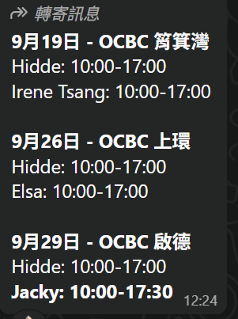
 |  |  |  |  |  |  |  |  |  |  |  | Invoice No. | MPF | Total
2026'Jun E-Com Promoter Salary Summary |  |  |  |  |  |  |  |  |  | Invoice No. | PI20260537 | PI20260537 | $- | $8,220
 |  |  |  |  |  |  |  |  |  | Income | 3090.0
 |  |  |  |  |  |  |  |  |  | Pay | 8220.0
0 |  |  |  |  |  |  |  |  |  | GP | (5130.0)
 |  |  |  |  |  | 15 | 106.5 | 620 | 8,220 | 8220 | 8,220
. | name | 姓名 | Pay cheque no. | Location | Period | Day | Total Working Hr | $/H | 酬 金@/hour | Total | Input
1 | Ling | Siu Po ling | Autopay |  | 8/Jun | 1 | 6.5 | 80 | 520 | 520 | 520
2 | Tonly | Huen Wai Cheung | Autopay |  | 10,12,23,24/Jun | 4 | 27 | 80 | 2210 | 2,210 | 2,210
3 | Mandy | Ho Lai Sim | Autopay |  | 12,23,24/Jun | 3 | 20.5 | 80 | 1640 | 1,640 | 1,640
4 | Mandy | Ho Lai Sim | Autopay |  | 9,10/Jun | 2 | 17.5 | 60 | 1050 | 1,050 | 1,050
5 | Hidde | Cheung Lai Ching | 21194 |  | 5,24/Jun | 2 | 14.5 | 80 | 1160 | 1,160 | 1,160
6 | Bonnie | Ng Nga Hung | Autopay |  | 8/Jun | 1 | 6.5 | 80 | 520 | 520 | 520
7 | Terence | Tsang Tak Kin | 21195 |  | 16/Jun | 1 | 7 | 80 | 560 | 560 | 560
8 | Jamie | Lau Hoi Tung | Autopay |  | 16/Jun | 1 | 7 | 80 | 560 | 560 | 560
9
10
11

